O-5
O-5．地方鉄道輸送状況（乗車1日平均）

 |  |  |  |  |  |  |  |  |  |  | 単位：人
 | 年度 | 計 | 駅名称
 |  |  | 三国港 | 三国 | 三国神社 | 水居 | 大関 | 下兵庫 こうふく | 西長田 ゆりの里 | 西春江 ハートピア | 太郎丸 エンゼル ランド
 | 平成20年度 | 1,301 | 165 | 466 | 66 | 36 | 78 | 85 | 135 | 123 | 147
 | 平成21年度 | 1,281 | 173 | 458 | 67 | 31 | 82 | 83 | 130 | 115 | 142
 | 平成22年度 | 1,309 | 177 | 471 | 69 | 28 | 78 | 87 | 128 | 118 | 153
 | 平成23年度 | 1,290 | 174 | 459 | 71 | 27 | 73 | 86 | 126 | 119 | 155
 | 平成24年度 | 1,263 | 169 | 438 | 67 | 25 | 65 | 79 | 148 | 124 | 148
 | 平成25年度 | 1,255 | 165 | 419 | 72 | 25 | 81 | 74 | 150 | 117 | 152
 | 平成26年度 | 1,226 | 158 | 398 | 67 | 27 | 84 | 66 | 160 | 113 | 153
 | 平成27年度 | 1,260 | 156 | 415 | 72 | 32 | 81 | 72 | 165 | 135 | 132
 | 平成28年度 | 1,196 | 162 | 370 | 74 | 32 | 76 | 67 | 153 | 131 | 131
 | 平成29年度 | 1,214 | 161 | 366 | 71 | 36 | 73 | 81 | 151 | 139 | 136
 | 平成30年度 | 1,220 | 156 | 357 | 73 | 33 | 71 | 76 | 164 | 133 | 157
 | 令和元年度 | 1,209 | 151 | 362 | 72 | 29 | 65 | 67 | 169 | 135 | 159
 | 令和 2年度 | 889 | 94 | 261 | 55 | 21 | 52 | 49 | 129 | 103 | 125
 | 資料：えちぜん鉄道（株）
人

えちぜん鉄道駅別乗車人数（1日平均）

O-10
O-10．航路標識

 | 令和3年11月1日現在
 | 標識名 | 所 在 地 位 置 |  | 塗色および 構造 | 灯質 | 光度又は 実効光度 | 光達距離 | 明弧 | 灯高 |  | 電源 |  |  | 光源 |  | 初点年月日
 |  |  |  |  |  |  |  |  | 地上から | 平均水面上 | 現用 | 予備 | 非常用 | 電球 | レンズ
 |  |  |  |  |  |  |  |  | 構造物頂部 | 灯火中心
 |  |  |  |  |  | ｶﾝﾃﾞﾗ | 海里 |  | ｍ | ｍ |  |  |  |  | mm
 | 福井南 | 福井港福井区 |  | 赤色塔形 | 単閃赤光 | 63 | 4.5 | 全度 | 10.00 | 16.52 | 蓄電池 | － | － | LED | － | 昭54.10.30
 | 防波堤灯台 | 36°12’19” | 136°06’46” | (コンクリート造) | 毎3秒に1閃光 |  |  |  |  |  | (太陽電池)

 | 福井北 | 福井港福井区 |  | 白色塔形 | 単明暗緑光 | 110 | 5.5 | 全度 | 13.96 | 16.30 | 蓄電池 | － | － | LED | － | 昭53.11.16
 | 防波堤灯台 | 36°12’02” | 136°07’07” | (コンクリート造) | 明6秒 暗2秒 |  |  |  |  |  | (太陽電池)

 | 三国 | 福井港三国区 |  | 白色塔形 | 連成不動単閃緑光 | 閃光390 | 7.5 | 全度 | 10.37 | 12.43 | 蓄電池 | － | － | LED | － | 昭46.3.29
 | 防波堤灯台 | 36°13’04” | 136°07’38” | (コンクリート造) | 毎4秒に1閃光 | 不動 39 | 4.0 |  |  |  | (太陽電池)

 | 三国防波堤 | 福井港三国区 |  | 白色塔形 | 不動白光 | 120,000 | － | － | － | 10.27 | 購入 | － | － | 100V 35W | － | 昭46.3.29
 | 南西方照射灯 | 36°13’11” | 136°07’53” | (コンクリート造) |  |  |  |  |  |  | 電力

 | 雄島灯台 | 坂井市（雄島） |  | 白色塔形 | 群閃白光 | 3,700 | 12.0 | 全度 | 10.18 | 39.20 | 蓄電池 | － | － | LED | － | 昭29.1.26
 |  | 36°15’04” | 136°07’06” | (コンクリート造) | 毎9秒に2閃光 |  |  |  |  |  | （太陽電池）

 | 資料：福井県統計年鑑
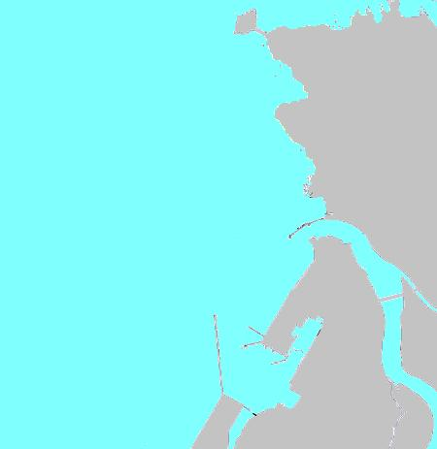
雄島灯台
三国防波堤灯台
三国防波堤南西方照射灯
福井南防波堤灯台
福井北防波堤灯台

